Результаты тестов
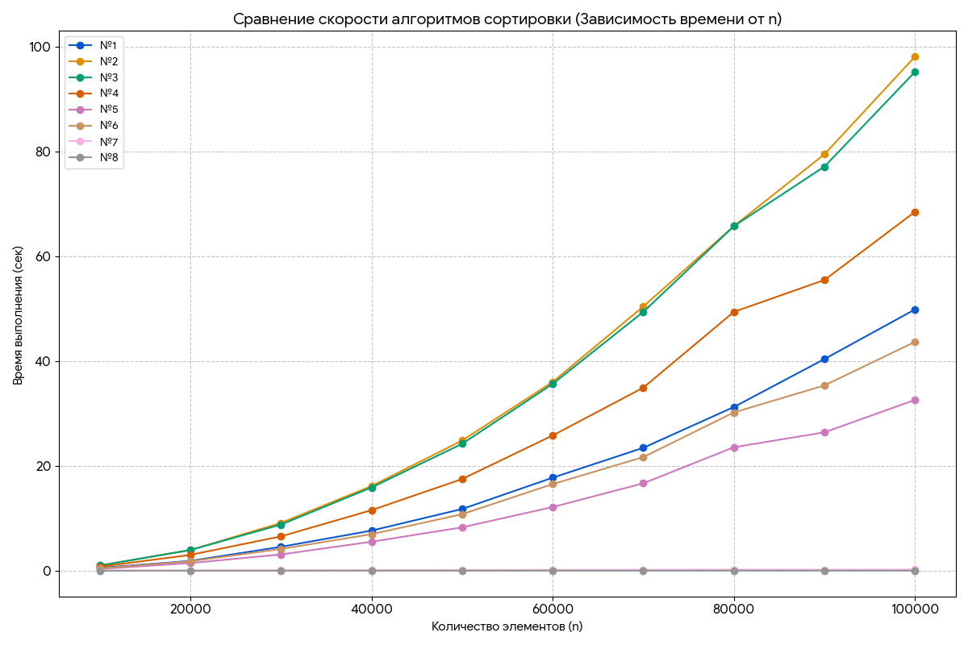
n | №1 | №2 | №3 | №4 | №5 | №6 | №7 | №8
10000 | 0.52875 | 0.98341 | 0.97871 | 0.75356 | 0.34239 | 0.43302 | 0.01917 | 0.00175
20000 | 1.86777 | 3.93699 | 3.94942 | 3.01649 | 1.44704 | 1.79886 | 0.04492 | 0.00404
30000 | 4.55930 | 9.11416 | 8.79848 | 6.55013 | 3.10638 | 4.14029 | 0.07214 | 0.00614
40000 | 7.64823 | 16.15833 | 15.88007 | 11.55209 | 5.52865 | 6.97123 | 0.08893 | 0.00899
50000 | 11.77618 | 24.84824 | 24.22428 | 17.50035 | 8.27605 | 10.78977 | 0.10648 | 0.01180
60000 | 17.76189 | 36.03998 | 35.66286 | 25.81870 | 12.15248 | 16.53423 | 0.15186 | 0.01575
70000 | 23.46244 | 50.44084 | 49.41382 | 34.94835 | 16.68447 | 21.68915 | 0.16644 | 0.01760
80000 | 31.25697 | 65.79414 | 65.78052 | 49.41956 | 23.57254 | 30.21548 | 0.19824 | 0.02291
90000 | 40.41515 | 79.51909 | 77.16152 | 55.50565 | 26.42052 | 35.37360 | 0.18774 | 0.02054
100000 | 49.89200 | 98.17100 | 95.26000 | 68.54000 | 32.61800 | 43.70200 | 0.20815 | 0.02480

